效果细节
序号 | 模块 | 组件 | 描述 | 图例
1 | 改造中心 | 效果流程 | 机械钳在左上角位置 1、待机：机械钳每5~10秒播放一次待机动画 2、车停留此位置后：机械钳提示特效 3、选择过程中：机械臂动画+车上冒火星特效 4、选择完成：机械臂归位动画+车增强提示特效 | 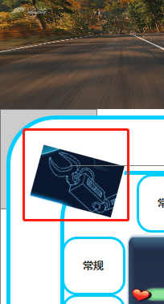
2 | 实验中心 | 效果流程 | 能量棒在右上角位置 1、待机：能量棒每5~10秒播放一次待机动画 2、车停留此位置后：能量棒提示特效 3、选择过程中：能量棒动画+车被闪电环绕特效 4、选择完成：能量棒归位动画+车增强提示特效 | 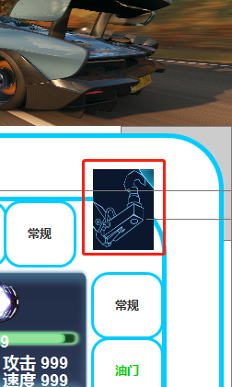
3 | 探测雷达 | 效果流程 | 探测雷达在左下角位置 1、待机：探测雷达每5~10秒播放一次待机动画 2、车停留此位置后：探测雷达提示特效 3、选择过程中：探测雷达动画（如图2：出现雷达屏幕） 4、选择完成：探测雷达归位动画 | 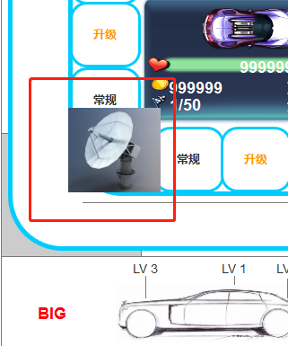 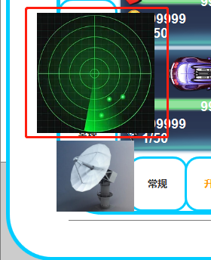
4 | 终点 | 车辆触发效果流程 | 终点旗帜在右下角位置 1、车路过该位置后：旗帜飘动特效 右下角道路位置显示剩余圈数白色字体 如剩余圈数≤10时，圈数字体变红色 2、停留终点胜利：旗帜飘动特效循环播放 | 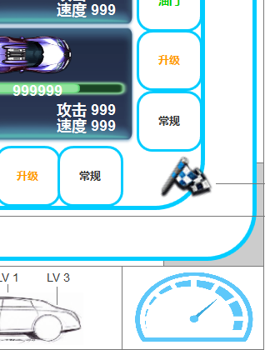
5 | 常规技能 | 车辆停留触发效果流程 | 图标内的形象播放动画，之后根据不同的技能执行特定效果 攻击类：图标内的动画飞向目标→播放伤害的特效→显示伤害效果 增益类：图标内的动画飞向自己→自己车身播放获得特效→显示增益效果 陷阱类：图标内的动画飞向自己→自己车身播放使用中特效（循环）+车上显示陷阱图标→ 可放置的位置出现呼吸光→点击位置后其他位置的呼吸光消失，只保留选中位置的呼吸光→ 陷阱图标抛物线方式落在目标位置+使用中特效消失→落地特效+震屏
6 | 升级技能 | 车辆停留触发效果流程 | 车辆表现：图标内的形象播放动画→图标内的动画飞向自己→自己车身播放升级特效→升级部位的图标和升级等级浮出后消失 自己UI表现： 操控栏对应的车部位播放升级特效+车部位等级播放升级特效→等级发生改变
7 | 油门技能 | 车辆停留触发效果流程 | 自己视角：图标内的形象播放动画→图标内的动画抛物线方式落在操控栏的油门位置→油门播放高闪扩散特效→油门恢复可点击状态+车辆恢复预行驶状态 对方视角：图标内的形象播放动画→图标内的动画飞向对方车辆→播放获得特效→对方车辆恢复预形势状态
8 | BIG技能 | 车辆停留触发效果流程 | 车辆表现：图标周围波动特效→图标内的形象播放动画→进入技能流程 UI表现：操控栏的BIG图标持续播放重影特效，直到整个技能流程释放完成

场景设定
